Malattia Silicosi Asbestosi
Datore di lavoro
Lavoratore
Qualifica professionale Istat
Reparto, ufficio o cantiere in cui opera abitualmente il lavoratore
Mansione specifica del lavoratore
Data in cui il dipendente ha segnalato la malattia al datore di lavoro (data di ricezione della pec)
Il lavoratore sta lavorando regolarmente?
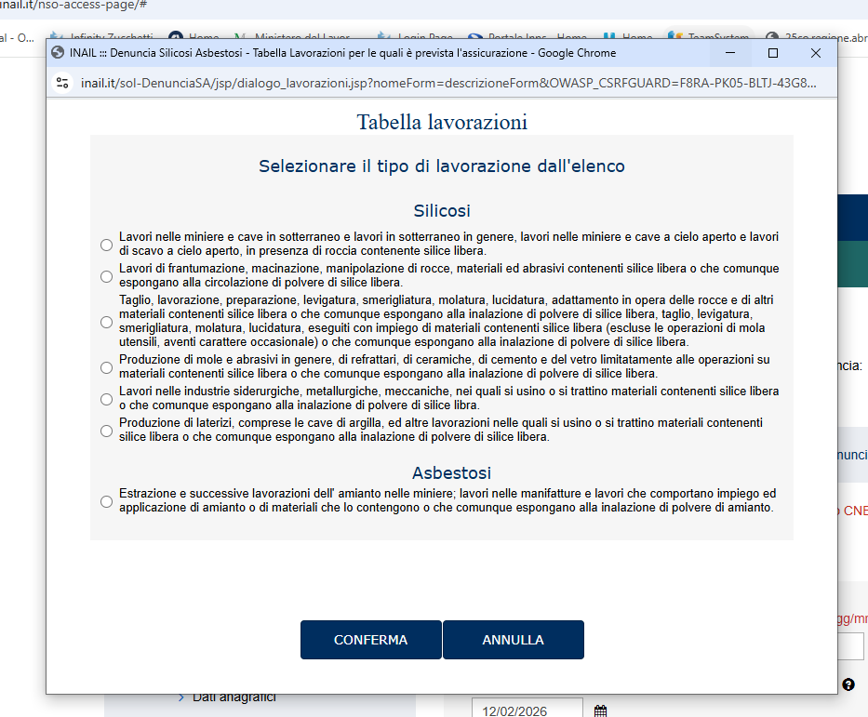
silice libera - se si risponde si indicare NATURA ROCCIA
amianto - se si risponde si indicare NATURA MATERIALI TRATTATI/IMPIEGATI
Primo giorno di eventuale astensione dal lavoro a causa della malattia
l'ambiente di lavoro era polveroso?
I materiali trattati e impiegati erano umidi?
Lavorazione che avrebbero presumibilmente determinato la malattia; consultare la tabella delle lavorazioni
Era adibito direttamente alla lavorazione?
Durante l’orario lavorativo, per quante ore era esposto al rischio? (indicare le ore da 1 a 8, arrotondando le frazioni di ore)
In che modo? | Continuativo
 | Non continuativo
Misure di sicurezza e prevenzione adottate
Il lavoratore era stato sottoposto a visita al momento dell’assunzione?
Se si, chi l’ha visitato?(cognome e nome del medico competente)
È stato istituito il libretto sanitario?
Il datore di lavoro è a conoscenza di eventuali sintomi della malattia manifestati dal dipendente ed accertati con visite precedenti?
Se si, chi l’ha visitato?
In quali date sono state eseguite le visite?

Indirizzo dell'Azienda per l'invio della corrispondenza relativa alla pratica (atti, assegni, ecc):

Data compilazione modulo:
Nome compilatore modulo e recapito:

